1.UI구성
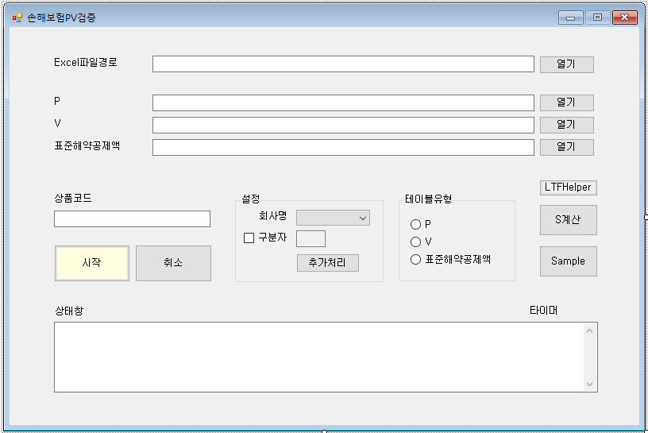

1

2
3
4

6
7

5
8

9

1. 룰정보가 입력된 엑셀파일의 경로.
엑셀에서 Main 시트의 출력을 누르면 같은 위치에 Data폴더가 생성되며. Data폴더의 위치 참조용으로 쓰임

2,3,4. 각각 보험료, 준비금, 표준해약공제액 테이블 경로.

5. 검증대상이 되는 상품코드

6. 회사명 및 구분자 입력설정.
회사별 로직은 PVPlus 소스코드 Company.cs 의 ICompanyRule 인터페이스 또는 11.Company 시트 참조
구분자는 CheckBox 해제시 고정폭 레이아웃 적용, 선택시 구분자분할 레이아웃을 적용

고정폭 레이아웃 ex) | LA02035 CLA05444004 01 * 30 30 * * 01 * * 1 02 0 * * 15 99991231190001011000000 3
구분자(;) 분할 레이아웃 ex) |  | L0029P;1;20233;LA8480;1;1;;;;;;;;;;;2;;2021-07-01;9999-12-31;;;;;1000000;661;0;0;0;7859;0;0;0;0;0;0;0;0;0;0;0;0;0;0;0;0;0;0;0;2021-07-01

7. 테이블 종류 선택

8. 연령별 위험률을 적용하는 담보의 경우 표준해약공제액 계산에 필요한 최소 S비율값이 필요한데
이를 위해 엑셀시트 Sinfo에 입력된 정보를 계산하는 작업을 진행

9. 샘플건(1건) 검증을 위해 사용 됨. 샘플검증 화면으로 넘거가기 전 테이블 유형을 일치시키는 작업이 선행되어야 함.
그 외 오류건이 발생했을 경우 디버깅 용도로 활용가능

X. 오른쪽 위의 X버튼을 눌렀을 경우 파일경로 및 상품코드 값 등의 기본 설정을 저장. Save버튼이 따로 없으므로 X눌러 껐다 켜서 저장을 진행

2.1.S1~S10
1. 최초갱신 구분(S1)
S1 = 0 일 때 최초계약, S1>0 일 때 갱신계약으로 구분됩니다. S1값은 갱신회차로 사용 될 수 있습니다.
최초계약과 갱신계약에서 발생 할 수 있는 차이점은 신계약비, 초년도 암보험의 90일 면책기간, 초년도 감액 등이 있습니다.

[최초계약에서 초년도 50% 감액이 적용된 케이스]

2. 표준체/할증체 구분(S2)
피보험자의 건강 상태에 따라 건강체, 표준체, 표준하체로 구분됩니다.
건강체는 비흡연자 등 건강한 피보험자에 해당하며 위험률을 할인 해 줍니다.
표준하체(특별조건부특약)는 고혈압, 당뇨 등 병력이 있는 피보험자에 해당하며 병력의 정도(위험지수)에 따라 위험률을 할증합니다.
즉, 표준하체 위험률 = (1+단위할증지수)*표준체 위험률
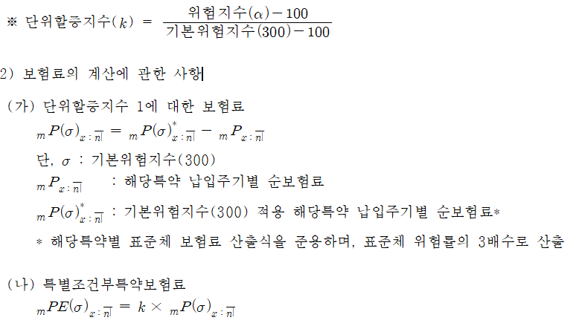

위험지수a(100~500)에 따른 보험료 및 준비금은 아래와 같이 결정됩니다.
1. 표준체 위험률을 적용하여 표준체 순보험료와 영업보험료를 산출합니다.
2. 표준체 위험률의 3배를 적용하여 표준하체의 단위 순보험료를 산출합니다.
3. 이때 (표준하체 순보험료 - 표준체 순보험료)는 단위할증지수 1에 대한 순보험료가 됩니다.
4. 계약자가 실제로 내는 보험료는 표준부분과 할증부분으로 나뉘며 (표준체 영업보험료 + (a-100)/(300-100)*할증부분에 대한 단위 순보험료)로 계산됩니다.
5. 여기서 할증부분에 대해서는 사업비를 부과하지 않으며, PV테이블에서의 할증라인에 해당하는 보험료 값은 3에서의 계산값이 됩니다.
6. 다만, 일부 회사의 경우 PV테이블 할증라인에 기본위험지수를 200으로 사용하거나 단순히 위험률을 3배로 적용한 순보험료를 사용하기도 합니다.
7. 보험료 뿐만 아니라 준비금 값도 동일한 방식으로 계산됩니다.

S2 값에 따른 계산 규칙
S2 = 1 일 때, P = 표준하체P - 표준체P
S2 = 2 일 때, P = Round(표준하체P) - Round(표준체P)
S2 = 3 일 때, P = 표준하체P
3배 적용시 위험률 앞에 S(3)를 곱해 줍니다. S(3)*q1
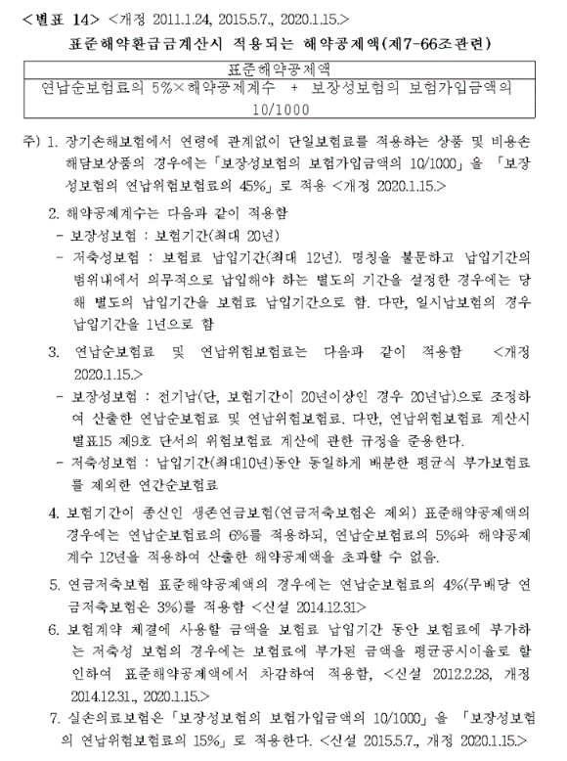

3. 기준연납순보험료 기수표 생성 구분(S3)
기준연납순보험료는 보험업감독규정 별표14의 연납순보험료를 계산할 때 적용되는 보험료입니다.
즉, 납입기간 = Min(보험기간, 20)으로 적용된 연납순보험료를 의미합니다.
그러나 일반적으로 보험료 및 준비금을 계산하기 위한 기수표와 기준연납순보험료를 계산하기 위한 기수표는 동일하지 않습니다.

ex1) 납입기간별 해지율 다를 경우
 | P 기수표: 5년만기, 3년납(w=2%) |  |  |  |  | 기준P 기수표: 5년만기, 5년납(w=3%)
 | t | q(x+t) | w(t) | l(x+t) |  | t | q(x+t) | w(t) | l(x+t)
 | 0 | 0.01 | 0.02 | 0.9702 |  | 0 | 0.01 | 0.03 | 0.9603
 | 1 | 0.02 | 0.02 | 0.9604 |  | 1 | 0.02 | 0.03 | 0.9506
 | 2 | 0.03 | 0.02 | 0.9506 |  | 2 | 0.03 | 0.03 | 0.9409

ex2) 납입기간에 따라 급부가 달라지는 경우
1. 납입기간 까지 매년 보험금이 5%씩 상승
2. 납입기간 이내 경과기간에 비례하여 급부 발생(기납입 보험료 환급)

S3 = 1 일 때, 기준연납순보험료 계산을 위한 기수표를 별도로 생성하여 STDNP 함수를 호출합니다.

대부분의 생보사 및 현대해상에서는 기준연납순보험료를 계산하기 위해 기수표를 별도로 재생성하며
그 외 다른 손보사의 경우 기존 PV를 계산하기위한 기수표를 재활용 하고 있습니다.
따라서, 기준연납순보험료 비례 신계약비가 있거나 표준해약공제액을 계산 할 경우 해당 규칙에 대한 주의가 필요합니다.

4. 납입주기별 준비금 구분(S4)
준비금 계산은 일반적으로 연납을 가정하고 있으나 일부 상품에서는 납입주기별 가정을 적용합니다.
[연납 준비금]

[납입주기별 준비금]

S4 > 0 일 때, 납입주기별 준비금 적용
[ChkExprs의 적용]
회사 | 조건1 | 조건2 | 조건3 | 조건4 | 산출항목 | 산출수식 | 설명
Base |  | S4>0 OR Freq=99 |  |  | V_UNIT | Eval("V",n,m,t,Freq)
Base |  | S4=0 |  |  | V_UNIT | Eval("V",n,m,t,12)

5. 해지 구분(S5)
무해지 및 저해지 상품은 해지환급금이 없거나 적은 상품을 의미합니다. 이율, 위험률, 사업비 가정 이외에 해지율 가정이 추가적으로 들어가 계산되며 표준형 보다 보험료가 낮습니다.
저해지 상품의 보험료 및 준비금 계산을 위해서는 표준형 계산값이 필요합니다. 표준형 값은 S5값을 0으로 변환 후 계산됩니다.(사업비, 기준연령 등 적용)
1) 표준형 준비금
2) 표준형의 해지환급금
a) 준비금
b) 예정신계약비
i) 예정 신계약 사업비율
c) 표준해약공제액
i) 기준연령
ii) 표준해약공제액 산출을 위한 가입금액(S비율)
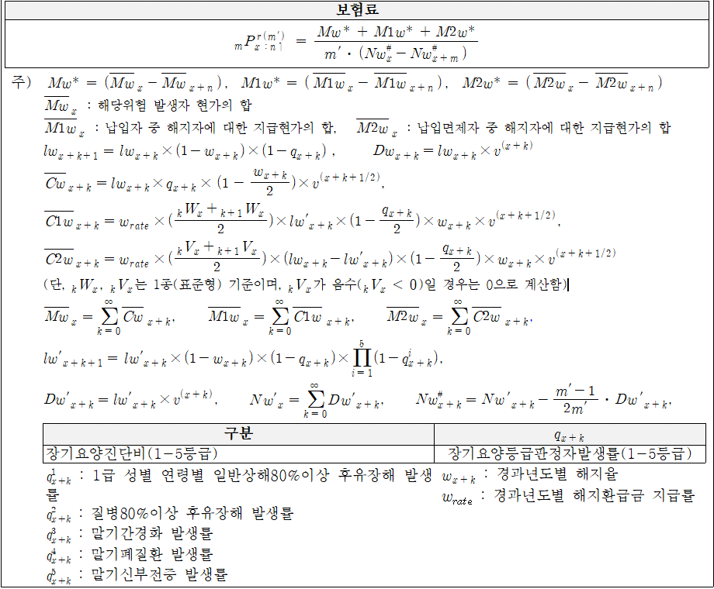

표준형 준비금 및 환급금을 가져 오기 위해 V(t), W(t) 함수를 사용합니다.
(V(t) + V(t+1))/2, (W(t) + W(t+1))/2 등

6. 사고 발생 구분(S6)
3대질병, CI 및 GI, 전이암 및 그 외 선지급보험금 발생사유 등이 있을 경우
피보험자는 향후 급부가 달라지는 특정 상태에 진입하게 되며 각 상태에 따라 준비금이 달라지게 됩니다.

특정기간(85세 까지) 중증치매가 발생하지 않을 경우 보험기간 연장 |  |  |  |  |  |  |  |  |  | 3대질병 발생 여부에 따른 준비금
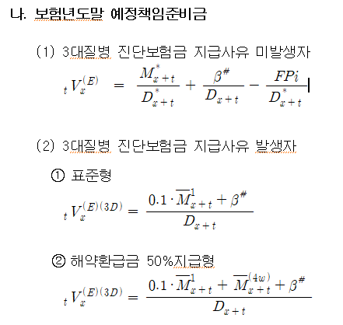

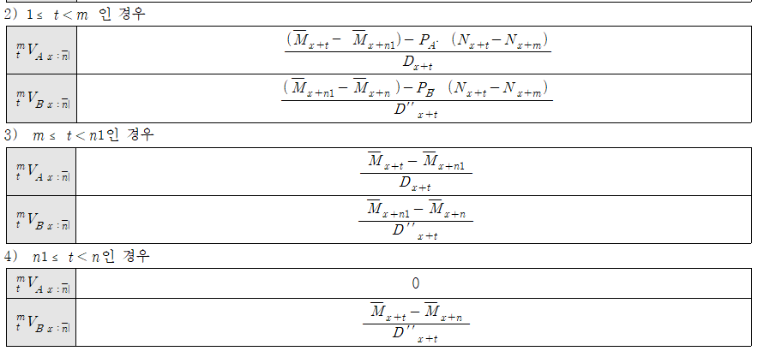

저해지 상품의 발생자, 미발생자의 표준형 준비금 및 환급금을 구분해서 가져오기 위해서
V(t, S6), W(t, S6)를 함수를 사용합니다. 미발생자: (W(t,0)+W(t+1,0))/2, 발생자: (V(t,1)+V(t+1,1))/2

7. 기수표 적용 구분(S7)
납입자, 유지자 등 lx를 의미하는 기수표는 l(x+t+1) = l(x+t) * q(x+t) 등 재귀식 형태로 되어 있어 있습니다.
q(x+t)에 해당하는 부분만 급부에 입력하여 기수표를 생성합니다.
그러나 납입면제자 등 특정 상태에 있는 피보험자의 기수표를 생성 할 경우 위와 같은 재귀식으로 표현 될 수 없으므로
매개변수 r1~r10 값을 그대로 기수표에 적용 할 수 있습니다.

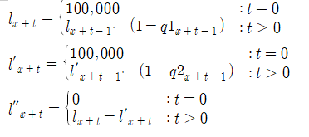

납입면제자 | r3
r1 | If(t=0, 100000, r1*k1)
r2 | If(t=0, 100000, r2*k2)
r3 | If(t=0, 0, r1-r2)
k1 | (1-q1)
k2 | (1-q2)
여기서, k 매개변수를 사용한 이유는 기수표 인덱스(t)와 위험률 인덱스(t-1)에 대응시키기 위함

8.SInfo
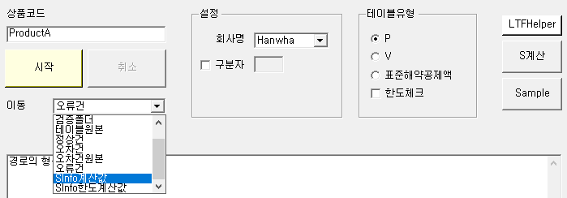
개요 |  |  |  | 기준연령 입력 예시
해당 시트는 담보별 기준연령의 중요 요율을 산출하기 위해 만들어 졌습니다. |  |  |  | ex1) 연만기
기준연령은 연령별 위험률을 사용하는 담보의 표준해약공제액 산출을 위한 가입금액(S비율)을 계산하거나 |  |  |  | 담보코드 | 보험기간 | 납입기간 | 가입연령 | 성별 | 상해급수(F2)
신계약비 한도체크 및 보험료 및 해약환급금 공시 등에 이용됩니다. |  |  |  | A | 3 | 3 | 35~45 | 1,2 | 1,2,3
 |  |  |  | A | 5 | 3 | 38~48 | 1,2 | 1,2,3
 |  |  |  | A | 10 | 5 | 45~55 | 1,2 | 1,2,3
기준연령 요건 |  |  |  | A | 10 | 10 | 45~56 | 1,2 | 1,2,3
Case1. 연만기
1) 전기납 및 월납 조건으로 남자가 만 40세에 보험에 가입하는 경우를 말한다. |  |  |  | ex2) 세만기
2) 남자가 만 40세에 보험에 가입할 수 없을 경우 가입연령의 중간연령을 가입시기로 한다. |  |  |  | 담보코드 | 보험기간 | 납입기간 | 가입연령 | 성별 | 금액(F4)
Case2. 세만기 |  |  |  | B | 80세 | 10,20,30 | 40~60 | 2 | 1,2,3
1) 최장기납 및 월납 조건으로 남자가 중간연령에 보험에 가입하는 경우를 말한다. |  |  |  | B | 90세 | 10,20,30 | 50~60 | 2 | 1,2,3
단, 남자가 가입 할 수 없는 담보의 경우 기준연령 요건을 여자로 변경한다. |  |  |  | B | 100세 | 10,20,30 | 55~60 | 2 | 1,2,3

 |  |  |  | ex3) 세만기 1종, 2종 구분
구조 |  |  |  | 담보코드 | 보험기간 | 납입기간 | 가입연령 | 성별 | 종구분
컬럼 | 자료형 | 설명 | 비고 | C | 80세 | 10,20 | 40~60 | 1,2 | 1,2
Min_S GroupKey | string | Min_S 산출을 위한 그룹의 Key | Key: "상품코드|담보코드|GroupKey1|GroupKey2|GroupKey3" | C | 90세 | 10,20 | 50~70 | 1,2 | 1,2
상품코드 | string |  |  | C | 100세 | 10,20 | 60~80 | 1,2 | 1,2
담보코드 | string
GroupKey1 | string | S비율 값이 상품코드+담보코드 조합 이외에 세분화 될 경우 사용한다. | 세분화 방식은 회사마다 상품판매시기마다 다르며 세분화 기준으로 종구분, 만기, 납입주기 등이 있을 수 있다.
GroupKey2 |  |  |  | Min_S GroupKey | 상품코드 | 담보코드 | GroupKey1 | GroupKey2 | GroupKey3 | x | n | m | 성별(F1) | 급수(F2) | 운전(F3) | 금액(F4) | 가입/사고연령(F5) | 가변1(F6) | 가변2(F7) | 가변3(F8) | 가변4(F9) | VarAdd | 위험보험료 | 정기보험위험보험료 | S | Min_S | ErrorMessage
GroupKey3 |  |  |  | "ProductA|A|0|0|0" | ProductA | A |  |  |  | 40 | 3 | 3 |  |  |  |  |  |  |  |  |  |  | Pr(1) | PrTerm(1) | Pr(1)/PrTerm(1)
x | int | 연령 | Age->x | "ProductA|A|0|0|0" | ProductA | A |  |  |  | 40 | 5 | 5 |  |  |  |  |  |  |  |  |  |  | Pr(1) | PrTerm(1) | Pr(1)/PrTerm(1)
n | int | 실보험기간 | n->n, n_Actual->n | "ProductA|A|0|0|0" | ProductA | A |  |  |  | 51 | 10 | 10 |  |  |  |  |  |  |  |  |  |  | Pr(1) | PrTerm(1) | Pr(1)/PrTerm(1)
m | int | 실납입기간 | m->m, m_Actual->m | "ProductA|B|0|0|0" | ProductA | B |  |  |  | 50 | 30 | 30 | 2 |  |  | 1 |  |  |  |  |  |  | Pr(1) | PrTerm(1) | Pr(1)/PrTerm(1)
성별(F1) | int | 위험률Key를 구성하기 위한 위험률 변수 | 빈칸일 경우 디폴트 값은 1이다. 단, 가입/사고연령(F5)의 디폴트 값은 x | "ProductA|B|0|0|0" | ProductA | B |  |  |  | 55 | 35 | 30 | 2 |  |  | 1 |  |  |  |  |  |  | Pr(1) | PrTerm(1) | Pr(1)/PrTerm(1)
급수(F2) |  |  |  | "ProductA|B|0|0|0" | ProductA | B |  |  |  | 58 | 42 | 30 | 2 |  |  | 1 |  |  |  |  |  |  | Pr(1) | PrTerm(1) | Pr(1)/PrTerm(1)
운전(F3) |  |  |  | "ProductA|B|0|0|0" | ProductA | B |  |  |  | 50 | 30 | 30 | 2 |  |  | 2 |  |  |  |  |  |  | Pr(1) | PrTerm(1) | Pr(1)/PrTerm(1)
금액(F4) |  |  |  | "ProductA|B|0|0|0" | ProductA | B |  |  |  | 55 | 35 | 30 | 2 |  |  | 2 |  |  |  |  |  |  | Pr(1) | PrTerm(1) | Pr(1)/PrTerm(1)
가입/사고연령(F5) |  |  |  | "ProductA|B|0|0|0" | ProductA | B |  |  |  | 58 | 42 | 30 | 2 |  |  | 2 |  |  |  |  |  |  | Pr(1) | PrTerm(1) | Pr(1)/PrTerm(1)
가변1(F6) |  |  |  | "ProductA|B|0|0|0" | ProductA | B |  |  |  | 50 | 30 | 30 | 2 |  |  | 3 |  |  |  |  |  |  | Pr(1) | PrTerm(1) | Pr(1)/PrTerm(1)
가변2(F7) |  |  |  | "ProductA|B|0|0|0" | ProductA | B |  |  |  | 55 | 35 | 30 | 2 |  |  | 3 |  |  |  |  |  |  | Pr(1) | PrTerm(1) | Pr(1)/PrTerm(1)
가변3(F8) |  |  |  | "ProductA|B|0|0|0" | ProductA | B |  |  |  | 58 | 42 | 30 | 2 |  |  | 3 |  |  |  |  |  |  | Pr(1) | PrTerm(1) | Pr(1)/PrTerm(1)
가변4(F9) |  |  |  | "ProductA|C|0|0|1" | ProductA | C |  |  | 1 | 50 | 30 | 20 |  |  |  |  |  |  |  |  |  | Jong->1 | Pr(1) | PrTerm(1) | Pr(1)/PrTerm(1)
VarAdd | string | 위험률 변수 이외에 추가적인 변수를 할당하기 위해 사용한다. 할당 방식: 변수명1->값1, 변수명2->값2 … ex) Jong->2, S5->2 | Sinfo시트는 테이블에서 라인을 읽어 요율을 계산하는 것이 아닌 라인을 직접 생성해서 요율을 계산하게 된다. 모든 변수를 SInfo시트의 컬럼으로 놓을 수 없기 때문에 S1~S9 등 변수는 해당 컬럼에서 값을 할당하여 사용한다. 또한 Sinfo시트는 VarChg의 영향을 받지 않는다. | "ProductA|C|0|0|1" | ProductA | C |  |  | 1 | 60 | 30 | 20 |  |  |  |  |  |  |  |  |  | Jong->1 | Pr(1) | PrTerm(1) | Pr(1)/PrTerm(1)
위험보험료 | GenericExpression<double> | S비율을 산출하기 위한 위험보험료 | Company 시트 참조 | "ProductA|C|0|0|1" | ProductA | C |  |  | 1 | 70 | 30 | 20 |  |  |  |  |  |  |  |  |  | Jong->1 | Pr(1) | PrTerm(1) | Pr(1)/PrTerm(1)
정기보험위험보험료 | GenericExpression<double> | S비율을 산출하기 위한 정기보험위험보험료 | Company 시트 참조, Rate시트의 첫 행에 있는 위험률 사용 | "ProductA|C|0|0|2" | ProductA | C |  |  | 2 | 50 | 30 | 20 |  |  |  |  |  |  |  |  |  | Jong->2 | Pr(1) | PrTerm(1) | Pr(1)/PrTerm(1)
S | GenericExpression<double> | 위험보험료/정기보험위험보험료 | Company 시트 참조 | "ProductA|C|0|0|2" | ProductA | C |  |  | 2 | 60 | 30 | 20 |  |  |  |  |  |  |  |  |  | Jong->2 | Pr(1) | PrTerm(1) | Pr(1)/PrTerm(1)
Min_S | double | Min_S GroupKey로 그룹화 된 S비율 값의 최소값 |  | "ProductA|C|0|0|2" | ProductA | C |  |  | 2 | 70 | 30 | 20 |  |  |  |  |  |  |  |  |  | Jong->2 | Pr(1) | PrTerm(1) | Pr(1)/PrTerm(1)
ErrorMessage | string | 계산에 실패했을 경우 에러메세지를 표시한다. |  | "ProductA|C'|0|0|1" | ProductA | C' |  |  | 1 | 50 | 80 | 20 |  |  |  |  |  |  |  |  |  | S3->1, Jong->1 | Pr(1) | PrTerm(1) | Pr(1)/PrTerm(1)
 |  |  |  | "ProductA|C'|0|0|1" | ProductA | C' |  |  | 1 | 60 | 90 | 20 |  |  |  |  |  |  |  |  |  | S3->1, Jong->1 | Pr(1) | PrTerm(1) | Pr(1)/PrTerm(1)
 |  |  |  | "ProductA|C'|0|0|1" | ProductA | C' |  |  | 1 | 70 | 100 | 20 |  |  |  |  |  |  |  |  |  | S3->1, Jong->1 | Pr(1) | PrTerm(1) | Pr(1)/PrTerm(1)
 |  |  |  | "ProductA|C'|0|0|2" | ProductA | C' |  |  | 2 | 50 | 80 | 20 |  |  |  |  |  |  |  |  |  | S3->1, Jong->2 | Pr(1) | PrTerm(1) | Pr(1)/PrTerm(1)
 |  |  |  | "ProductA|C'|0|0|2" | ProductA | C' |  |  | 2 | 60 | 90 | 20 |  |  |  |  |  |  |  |  |  | S3->1, Jong->2 | Pr(1) | PrTerm(1) | Pr(1)/PrTerm(1)
 |  |  |  | "ProductA|C'|0|0|2" | ProductA | C' |  |  | 2 | 70 | 100 | 20 |  |  |  |  |  |  |  |  |  | S3->1, Jong->2 | Pr(1) | PrTerm(1) | Pr(1)/PrTerm(1)
 |  |  |  | 주1) 담보코드 A의 성별이 빈칸이므로 기본값으로 1(남자)를 할당
 |  |  |  | 주2) 담보코드 A에서 상해급수가 빈칸인 이유는 1급일때 Min_S를 갖기 때문이다.
 |  |  |  | 주3) 중간연령은 소수점 첫번째 자리에서 반올림
 |  |  |  | 주4) 담보코드 C와 C'은 동일한 결과를 반환한다.

 |  |  |  | 기준연령 계산 값 확인
 |  |  |  | 1. Sinfo를 계산 할 상품코드를 입력한다.
 |  |  |  | 2. 프로그램 우측 중단의 S계산을 클릭한다.
 |  |  |  | 3. 이동탭의 Sinfo계산값을 선택한다.
 |  |  |  | 4. 텍스트 파일이 열리며 위험보험료, 정기보험위험보험료, S, Min_S등 계산 값을 확인 할 수 있다.
 |  |  |  | 5. Data 폴더의 EvaluatedSInfo.txt을 열어서 확인 하는 것도 가능하다.

13.검증Tip
검증순서

1. 담보 개수가 맞는지 확인한다.
담보개수를 확인하기 위해 파일을 담보코드로 자를 필요가 있다.
1) 파일을 드래그하여 LTFHelper의 아랫부분 화면에 끌어 넣는다.
2) 구분자 분할일 경우 위치에 Index, 고정폭일 경우 위치에 콤마구분자를 이용하여 Start,Length(Ex. 10,8)을 넣어준다. 그러면 해당 부분이 화면에 활성화된다.
3) 처리방식에 Split을 선택 후 우측 상단의 시작을 누른다.
4) 원본파일이 있는 경로로 이동하여 분할된 파일의 개수를 센다.
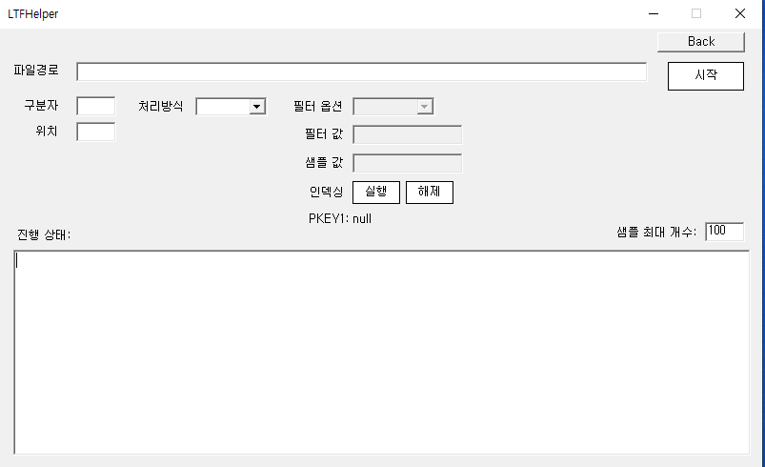

2. Product 및 Rider 시트에 샘플 담보 1개를 채운다.

주1) 최초계약과 갱신계약에서 발생 할 수 있는 차이점은 신계약비, 초년도 암보험의 90일 면책기간, 초년도 감액 등이 있다.
주2) 피보험자의 건강 상태에 따른 표준체, 건강체, 표준하체 세 가지의 분류가 있다.
건강체는 비흡연자 등 건강한 피보험자에 해당하며 위험률을 할인한다. 표준하체(특별조건부특약)는 고혈압, 당뇨 등 병력이 있는 피보험자에 해당하며 위험률을 할증한다. 그 외 일반적인 피보험자는 표준체에 해당한다.
건강체 위험률은 표준체 위험률에 연령별로 (1-할인율)을 곱하여 산출한다. 따라서 보험료 및 준비금은 할인된 위험률로 산출 된다.
표준하체는 건강체와 다르게 피보험자의 상태에 따라 위험지수a(100~500)가 결정되며 이 할증지수에 따라 보험료 및 준비금이 결정된다. 과정은 다음과 같다.
1. 표준체 위험률을 적용하여 표준체 순보험료와 영업보험료를 산출한다.
2. 표준체 위험률의 3배를 적용하여 표준하체의 단위 순보험료를 산출한다.
3. 이때 (표준하체 순보험료 - 표준체 순보험료)는 할증부분에 대한 단위 순보험료가 된다.
4. 계약자가 실제로 내는 보험료는 표준부분과 할증부분으로 나뉘며 (표준체 영업보험료 + (a-100)/(300-100)*할증부분에 대한 단위 순보험료)로 계산된다.
5. 여기서 할증부분에 대해서는 사업비를 부과하지 않으며, PV테이블에서의 보험료 값은 3에서의 산출 값이다. 그러나 일부 회사의 경우 2의 값을 사용하기도 한다.
6. 준비금도 동일한 방식으로 계산된다.

주3) 만기는 세만기와 연만기로 나뉘어지며 특별한 경우 월만기를 사용하기도 한다. 세만기는 만기가 되는 연령을 의미하며 실보험기간은 (세만기 - 가입연령)이 된다.
주4) 준비금은 (지출현가 - 수입현가)로 구성되는데 수입현가는 일반적으로 연납을 가정하고 있다. 그러나 일부 만기환급 상품 등에서 납방별 가정을 사용하기도 한다.

주5) 무해지 및 저해지 상품은 해지환급금이 없거나 적은 상품을 의미한다. 이율, 위험률, 사업비 가정 이외에 해지율 가정이 추가적으로 들어가 계산되며 표준형 보다 보험료가 낮다.
저해지 상품은 해지가 발생했을때 기시, 기말 해지환급금(납입자) 및 준비금(납입면제자)의 평균값에서 저해지 지급비율 만큼 해지급부로 지급한다. 준비금 및 환급금은 표준형을 기준으로 한다.
즉, 저해지 상품의 보험료 및 준비금을 산출 하기 위해 필요한 표준형 정보는 아래와 같다. 즉, S5=0 일때 아래의 정보를 계산 할 수 있도록 설정이 필요하다. 단, 납입중 무해지일 경우 환급금이 0이므로 표준형 준비금만 산출하면 된다.
1) 표준형 준비금
2) 표준형의 해지환급금
a) 준비금
b) 예정신계약비
i) 예정 신계약 사업비율
c) 표준해약공제액
i) 기준연령
ii) 표준해약공제액 산출을 위한 가입금액(S비율)

주1) 초년도 감액지급과 면책기간은 보통 산출방법서 순보험료 또는 준비금 수식에 명시되어 있지만 약관의 지급내용과 일치하는지 반드시 확인하는 절차를 거쳐야한다.
주2) 위험보험료를 산출 할 때 다른 담보의 일시납 순보험료와 연계된 경우가 종종 있다. 예를들어, 전이암 담보의 급부는 원발암이 발생 할 경우 만기까지 전이암에 대한 일시납 보험료가 된다.
주3) S2는 표준하체의 요율을 계산하는 변수이며 1 또는 2일때 S(k)를 k로 계산 후 S(k)를 1로 다시 한번 계산하여 차이를 계산한다. 일반적으로 S(3)을 사용한다.
주4) V, W함수는 저해지 상품의 해지급부를 계산하는데 이용한다.

